Tuần 2.9 2025
CÔNG TY TNHH THỰC PHẨM MẠNH YẾN |  |  |  |  |  |  | CỘNG HÒA XÃ HỘI CHỦ NGHĨA VIỆT NAM
Số nhà 91 phố Yết Kiêu - P. Tân Hưng - TP Hải Phòng |  |  |  |  |  |  | Độc Lập - Tự Do - Hạnh Phúc
SĐT : 0374.116.906 Ms Yến - 0378032730 Ms Quỳnh

THỰC ĐƠN BÁN TRÚ NĂM HỌC 2025 - 2026
Từ ngày 08/09/2025 đến ngày 12/09/2026
Tuần 2 tháng 9 năm học 2025-2026
Thứ/ngày | STT | Món ăn | Diễn giải | Định lượng(gr) | Đơn giá | Thành Tiền | TP Chín/HS | Kcalo | Chi phí phụ |  | TỔNG
Thứ 2/08-09 | 1 | Thịt băm rang | Thịt lợn mông vai | 67 | 120,000 | 8,040 |  |  | Chất đốt | 1,000
 | 2 | Trứng rán | Trứng chiên | 40 | 60,000 | 2,400 |  |  | Nhân công | 2,000
 | 3 | Canh mồng tơi nấu tép | Mồng tơi | 35 | 18,000 | 630 |  |  | Thuế | 1,482
 |  |  | Tép | 6 | 160,000 | 960 |  |  | Khấu hao | 300
 | 4 | Cơm trắng | Gạo tẻ | 110 | 18,000 | 1,980
 | 5 |  | Rau thơm | 5.95 | 35,000 | 208
 | 6 |  | Gia vị các loại | 10 | 100,000 | 1,000
 |  | Tổng |  |  |  | 15,218 |  |  |  | 4,782 | 20,000
Thứ/ngày | STT | Món ăn | Diễn giải | Định lượng(gr) | Đơn giá | Thành Tiền | TP Chín/HS | Kcalo | Chi phí phụ |  | TỔNG
Thứ 3/ 09-09 | 1 | Thịt gà chiên | Gà CN bỏ cđcc | 80 | 85,000 | 6,800 |  |  | Chất đốt | 1,000
 | 2 | Đậu xốt cà chua | Đậu phụ | 55 | 32,000 | 1,760 |  |  | Nhân công | 2,000
 |  |  | Cà chua | 18 | 20,000 | 360 |  |  | Thuế | 1,482
 | 3 | Canh bí xanh nấu gà | Bí xanh | 60 | 18,000 | 1,080 |  |  | Khấu hao | 300
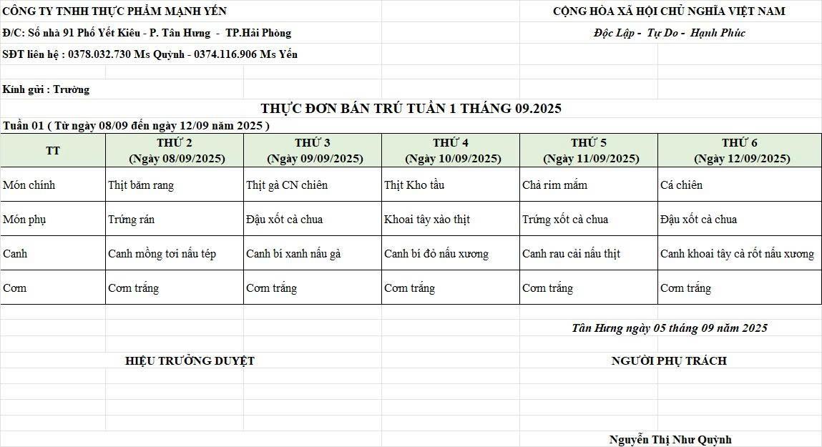
 |  |  | Gà | 25 | 85,000 | 2,125
 | 4 | Cơm trắng | Gạo tẻ | 110 | 18,000 | 1,980
 | 5 |  | Rau thơm | 3.24 | 35,000 | 113
 | 6 |  | Gia vị các loại | 10 | 100,000 | 1,000
 |  | Tổng |  |  |  | 15,218 |  |  |  | 4,782 | 20,000
Thứ/ngày | STT | Món ăn | Diễn giải | Định lượng(gr) | Đơn giá | Thành Tiền | TP Chín/HS | Kcalo | Chi phí phụ |  | TỔNG
Thứ 4/10-09 | 1 | Thịt kho tầu | Thịt lợn mông vai | 66 | 120,000 | 7,920 |  |  | Chất đốt | 1,000
 | 2 | Khoai tây xào thịt | Khoai tây | 52 | 18,000 | 936 |  |  | Nhân công | 2,000
 |  |  | Thịt lợn mông vai | 5 | 120,000 | 600 |  |  | Thuế | 1,482
 | 3 | Canh bí đỏ nấu xương | Bí đỏ | 55 | 17,000 | 935 |  |  | Khấu hao | 300
 |  |  | Xương lợn | 20 | 85,000 | 1,700
 | 4 | Cơm trắng | Gạo tẻ | 110 | 18,000 | 1,980
 | 5 |  | Rau thơm | 4.2 | 35,000 | 147
 | 6 |  | Gia vị các loại | 10 | 100,000 | 1,000
 |  | Tổng |  |  |  | 15,218 |  |  |  | 4,782 | 20,000
Thứ/ngày | STT | Món ăn | Diễn giải | Định lượng(gr) | Đơn giá | Thành Tiền | TP Chín/HS | Kcalo | Chi phí phụ |  | TỔNG
Thứ 5/11-09 | 1 | Chả rim | Chả lợn | 60 | 140,000 | 8,400 |  |  | Chất đốt | 1,000
 | 2 | Trứng xốt cà chua | Trứng vịt | 35 | 60,000 | 2,100 |  |  | Nhân công | 2,000
 |  |  | Cà chua | 12 | 20,000 | 240 |  |  | Thuế | 1,482
 | 3 | Canh rau cải nấu thịt | Rau cải | 36 | 18,000 | 648 |  |  | Khấu hao | 300
 |  |  | Thịt nạc xay | 6 | 120,000 | 720
 | 4 | Cơm trắng | Gạo tẻ | 110 | 18,000 | 1,980
 | 5 |  | Rau thơm | 3.7 | 35,000 | 130
 | 6 |  | Gia vị các loại | 10 | 100,000 | 1,000
 |  | Tổng |  |  |  | 15,218 |  |  |  | 4,782 | 20,000
Thứ/ngày | STT | Món ăn | Diễn giải | Định lượng(gr) | Đơn giá | Thành Tiền | TP Chín/HS | Kcalo | Chi phí phụ |  | TỔNG
Thứ 6/12-09 | 1 | Cá lọc chiên | Cá rô phi phi lê | 70 | 120,000 | 8,400 |  |  | Chất đốt | 1,000
 | 2 | Đậu xốt cà chua | Đậu phụ | 55 | 32,000 | 1,760 |  |  | Nhân công | 2,000
 |  |  | Cà chua | 10 | 20,000 | 200 |  |  | Thuế | 1,482
 | 3 | Canh khoai tây nấu xương | Khoai tây | 50 | 18,000 | 900 |  |  | Khấu hao | 300
 |  |  | Xương lợn | 10 | 85,000 | 850
 | 4 | Cơm trắng | Gạo tẻ | 110 | 18,000 | 1,980
 | 5 |  | Rau thơm | 3.65 | 35,000 | 128
 | 6 |  | Gia vị các loại | 10 | 100,000 | 1,000
 |  | Tổng |  |  |  | 15,218 |  |  |  | 4,782 | 20,000

 |  | Hiệu Trưởng Duyệt |  |  |  |  |  |  | Người Lập Thực Đơn

 |  |  |  |  |  |  |  |  | Nguyễn Thị Hải Yến

 |  | Tổng tiền | 100,000
 |  | 5 ngày | 5
 |  | thành tiền 1 suất | 20,000

